Лист1
 | Садовый центр "Скуратово" |  |  |  |  | 01.03.2023 г.
 | Калужская область, Жуковский район, д. Скуратово 12а
 | www.prosad24.ru +7(903)273-24-15

№ п/п | Лиственные декоративные кустарники | Контейнер, литры | Остаток | Размер, см | Цена, рублей | Фото
1 | Сирень венгерская (VI, аром., 450) | С5 | 5 | 90-110 | 950 | 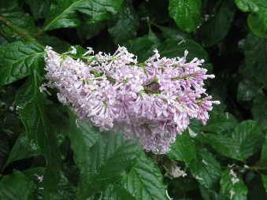
2 | Сирень Вольфа (VI, аром., лилово-фиолет., 600) | С5 | 5 | 90-100 | 950
3 | Сирень Мейера Ред Пикси (бело-розовые, V-VI, VIII, 1,5) | Р8 | 24 | 2 | в продаже с 2025 г. | 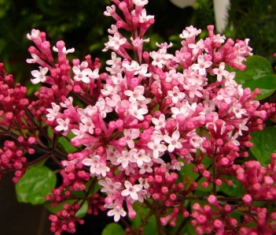
4 | Сирень обыкновенная (белые, простые, V, 300) | С3 | 44 | 20-30 | 150
5 | Сирень обыкновенная Аделина (тёмно-розовые, крупные, V, 200) | Р8 | 41 | 5-7 | 300 | 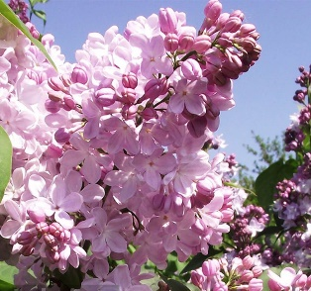
6 | Сирень обыкновенная Богдан Хмельницкий (лилово-розовые, полумахровые, крупные, V, 300) | SB18 | 1 |  | 2700 | 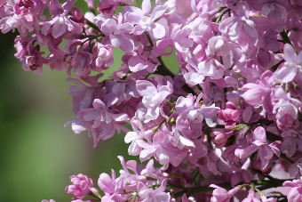
7 | Сирень обыкновенная П.П. Кончаловский (светло-лиловые, махровые, крупные, V, 300) | SB18 | 1 |  | 2700 | 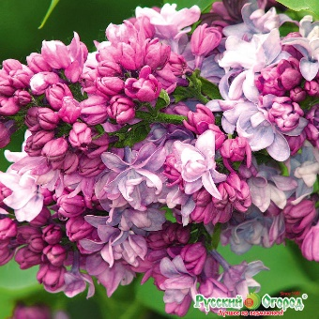
8 | Сирень обыкновенная Президент Греви (лилово-голубые, полумахровые, крупные, V, 300) | SB18 | 1 |  | 2700 | 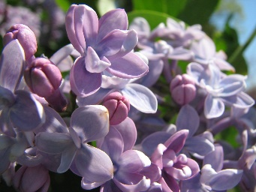
9 | Сирень обыкновенная Сенсация (сиреневый с белым, V, 250) | С5 | 5 | 20-30 | 1450 | 